Arkusz1
Photo | Code | Price | RRP | QTY | 3 | 3½ | 4 | 4½ | 5 | 5½ | 6 | 6½ | 7 | 7½ | 8 | 8½ | 9 | 9½ | 10 | 10½ | 11 | 12
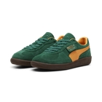 | 39646305 | 20.94 EUR | 89.00 EUR | 325.00 |  | 34 | 50 | 10 | 74 | 14 | 84 | 40 | 2 | 17
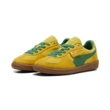 | 39646312 | 20.94 EUR | 89.00 EUR | 612.00 |  | 48 | 66 | 24 | 94 | 37 | 109 | 56 | 17 | 44 | 27 | 14 | 34 | 17 | 1 | 12 | 9 | 3
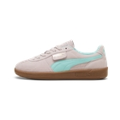 | 39646323 | 21.89 EUR | 99.00 EUR | 167.00 | 3 | 32 | 27 | 36 | 28 | 25 | 16
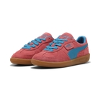 | 39646346 | 20.94 EUR | 89.00 EUR | 230.00 |  | 26 | 33 | 5 | 53 | 13 | 64 | 22 | 1 | 13
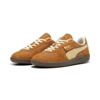 | 39684102 | 22.84 EUR | 99.00 EUR | 639.00 |  |  |  |  |  |  |  |  |  | 113 | 107 | 112 | 104 | 100 | 103
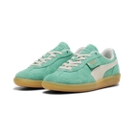 | 39684105 | 22.84 EUR | 99.00 EUR | 2,131.00 |  | 44 | 187 | 185 | 192 | 184 | 172 | 174 | 21 | 152 | 162 | 161 | 165 | 163 | 150 | 10 | 9
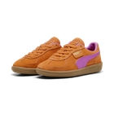 | 39727126 | 17.15 EUR | 69.00 EUR | 271.00 |  | 36 | 52 | 40 | 47 | 45 | 51
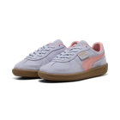 | 39727127 | 17.15 EUR | 69.00 EUR | 118.00 |  | 23 | 21 | 1 | 27 | 4 | 42
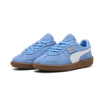 | 39727128 | 17.15 EUR | 69.00 EUR | 24.00 |  | 6 | 8 | 7 | 1 | 2
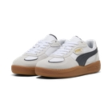 | 39772708 | 22.84 EUR | 99.00 EUR | 850.00 |  | 85 | 124 | 25 | 195 | 58 | 224 | 73 | 16 | 50
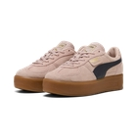 | 39885508 | 22.84 EUR | 99.00 EUR | 122.00 |  | 21 | 17 | 34 | 6 | 44
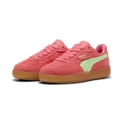 | 40032305 | 22.84 EUR | 99.00 EUR | 778.00 |  | 77 | 107 | 62 | 129 | 80 | 150 | 78 | 37 | 58
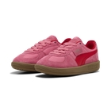 | 40093601 | 17.15 EUR | 69.00 EUR | 543.00 | 24 | 82 | 84 | 61 | 115 | 58 | 119
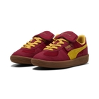 | 40143001 | 17.15 EUR | 69.00 EUR | 1,852.00 | 115 | 242 | 270 | 187 | 371 | 235 | 432
 |  |  |  | 8,662.00

